画面イメージ
ショップ画面改修/画面イメージ

 | 期間限定中に表示する増量中(セール中)アイコン
8/10
ホーム画面のバナー遷移に変更に決定
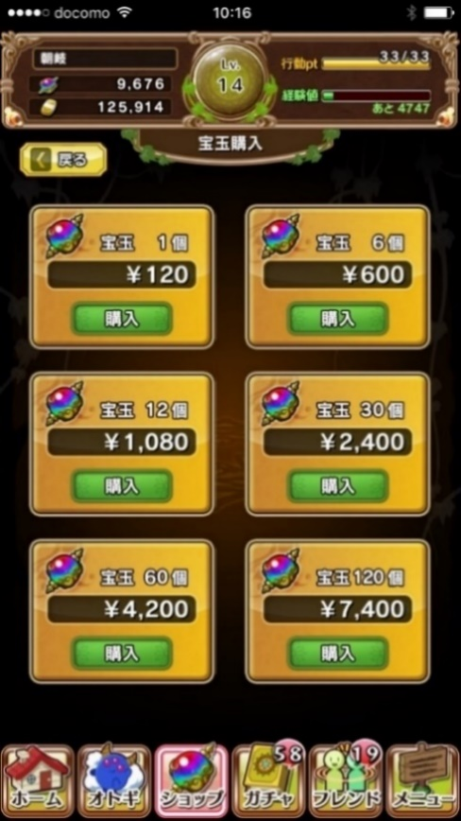
 |  | ▼増量中のアイコンデザイン
 |  |  | 基本は赤色系統にして目を引くようにする
 |  |  | デザインは文字を表示するので横長
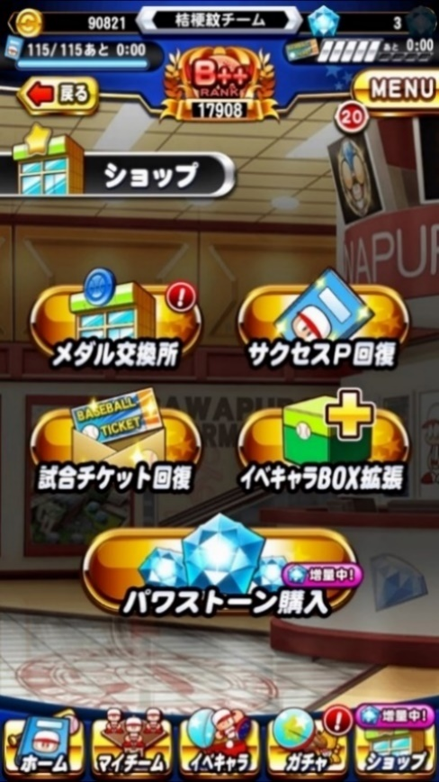
 |  |  | 最終的なデザインは小栗さんがいい感じで作成してくれる
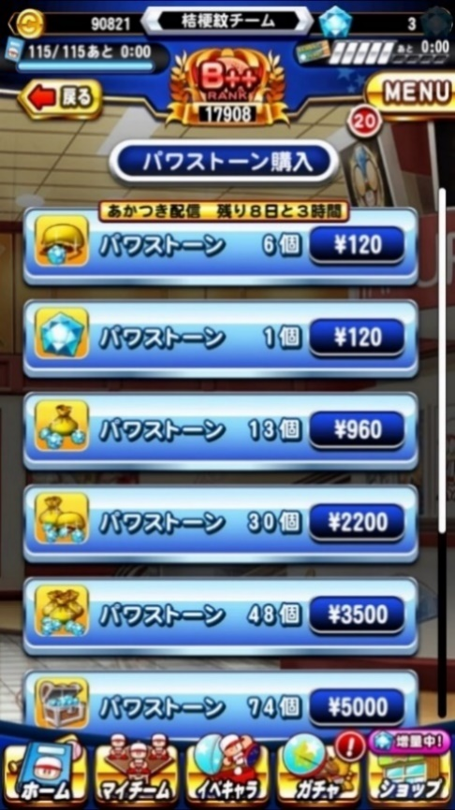
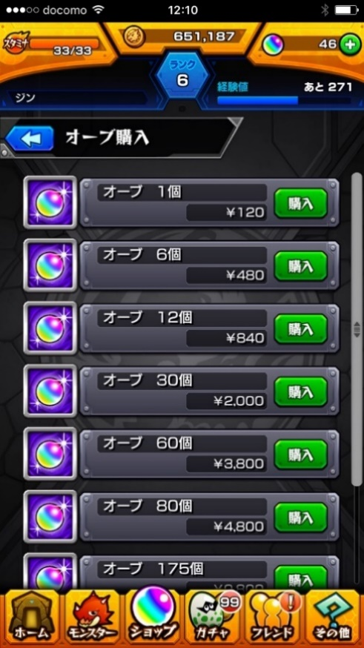
 |  |  | 文言は『増長中』か『セール中』のどちらかにする予定(いい案があれば再考)

増量中!

セール中!

 | ショップ画面/通常時の状態

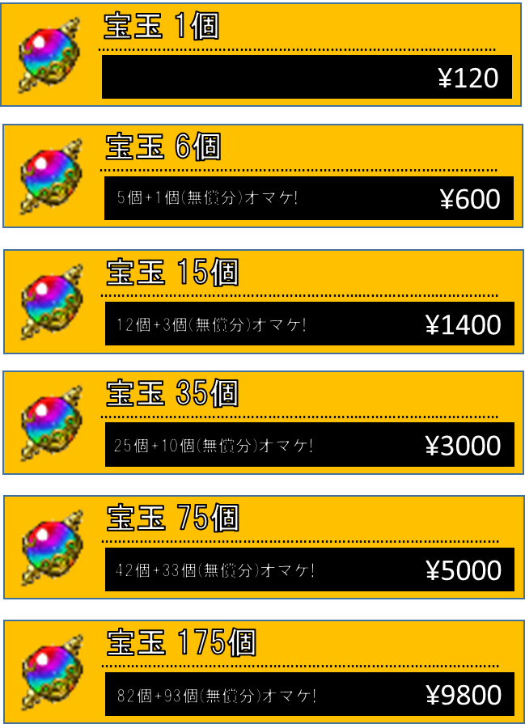
……………………………………………………………………………………
¥120
宝玉 1個
……………………………………………………………………………………
¥600
宝玉 6個
5個+1個(無償分)オマケ!
……………………………………………………………………………………
¥1400
宝玉 15個
……………………………………………………………………………………
¥3000
宝玉 35個
……………………………………………………………………………………
¥5000
宝玉 75個
……………………………………………………………………………………
¥9800
宝玉 175個
12個+3個(無償分)オマケ!
25個+10個(無償分)オマケ!
42個+33個(無償分)オマケ!
82個+93個(無償分)オマケ!
宝玉 1個
…………………………………………………
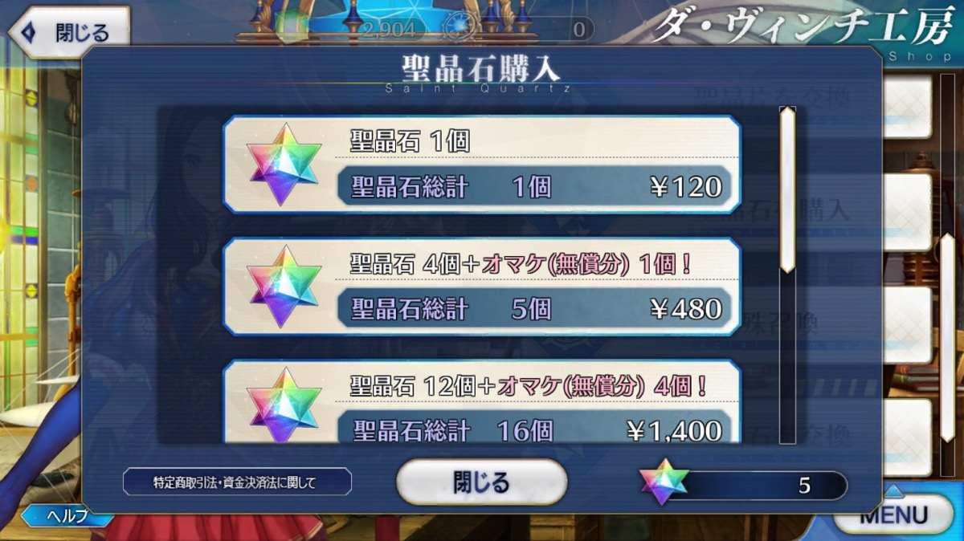
 |  |  |  | ▼レイアウトデザイン
 |  |  |  |  | 基本形はFGOに寄せています
 |  |  |  |  | 宝玉の個数と値段、そしてオマケがいくつ貰えるかを表示します
 |  |  |  |  | リストをタップすると、宝玉購入画面へと遷移します（現状のショップと同一）

¥120

宝玉 6個
…………………………………………………
オマケ(無償分)5個!

¥120

 | ショップ画面/期間限定の開催時の状態
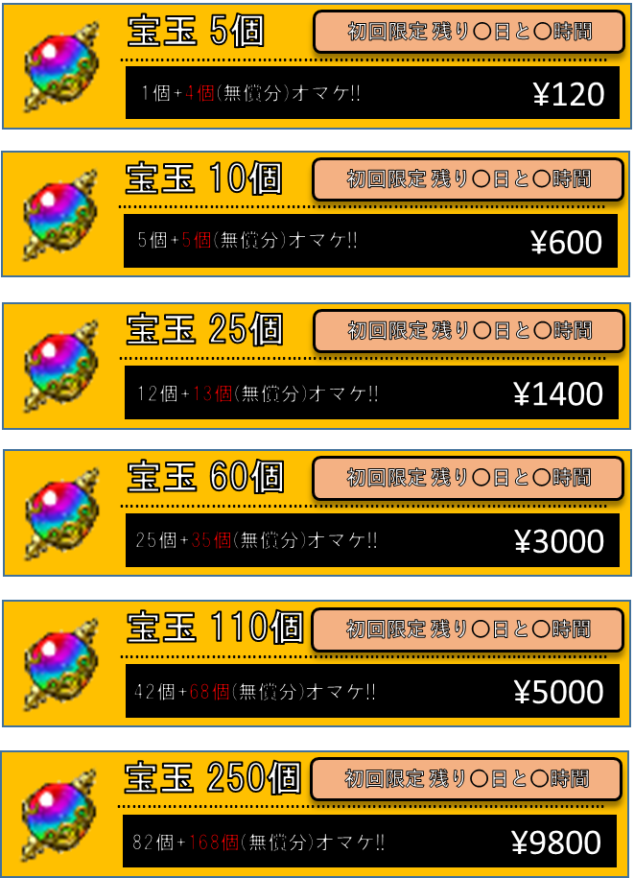
……………………………………………………………………………………
¥120
宝玉 5個
1個+4個(無償分)オマケ!!
……………………………………………………………………………………
¥600
宝玉 10個
……………………………………………………………………………………
¥1400
宝玉 25個
……………………………………………………………………………………
¥3000
宝玉 60個
……………………………………………………………………………………
¥5000
宝玉 110個
……………………………………………………………………………………
¥9800
宝玉 250個
初回限定 残り○日
初回限定 残り○日
初回限定 残り○日
初回限定 残り○日
初回限定 残り○日
宝玉増量キャンペーン
5個+5個(無償分)オマケ!!
12個+13個(無償分)オマケ!!
25個+35個(無償分)オマケ!!
42個+68個(無償分)オマケ!!
82個+168個(無償分)オマケ!!
 |  |  |  | ▼レイアウトデザイン
 |  |  |  |  | デザインは通常時と同じ
 |  |  |  |  | 異なる点は
 |  |  |  |  | 1.『+○個(無償分)オマケ!!』のテキスト部分のフォント色を目立たせて欲しい
 |  |  |  |  | 2.初回限定の表示はリストデザインの右上に置く(デザインと同一化せず、プログラム的に上から載せる）
 |  |  |  |  | となります

 |  |  |  | ▼残り時間の表記
 |  |  |  |  | 初回限定の残り時間の表示方法としては、クエストと同じ仕様で、
 |  |  |  |  | 一日以上だとあと何日、それをきるとあと何時間とします

